Додаток 1
Додаток 1. Специфікація закупівлі: |  |  |  |  |  |  | Змінювати форму запиту, додавати або видаляти стовбці чи рядки не можна.
Оренда і обслуговування брудозахисних килимів |  |  |  |  |  |  | Обов'язково мають бути заповнені всі промарковані поля.
Назва компанії
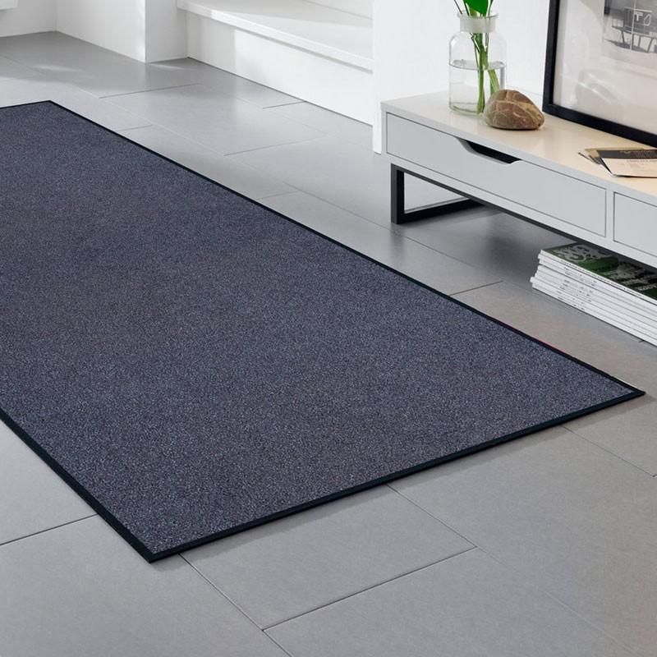
Досвід роботи за напрямом предмету закупівлі
ПІБ керівника
Телефон керівника
Юридична адреса
Фактична адреса
Телефон компанії
Контактна особа
Телефон контактної особи
Електронна адреса контактної особи
Номер витягу з реєстру платників ПДВ
ІПН
Код ЄДРПОУ
р/р
МФО
Вказати основних клієнтів за напрямком даної закупівлі.
Пропозиція має включати вартість оренди килимів, обслуговування та транспортних витрат. Підтвердити або вказати свої умови.
Обслуговування (чистка) килимів має проводитись відповідно до графіку, що заздалегідь погоджений із Замовником. Планова періодичність обслуговування килимів надана в таблиці нижче. Підтвердити або вказати свої умови.
Умови оплати: щомісячна безготівкова оплата не пізніше 5 днів після підписання акту виконаних робіт і надання всіх бухгалтерських документів (рахунок-фактура, видаткова накладна, зареєстрована податкова накладна). Підтвердити або вказати свої умови.
Колір: сірий. |  |  |  |  | Підтвердити або вказати свої умови.
Ворс: високоякісний нейлон. |  |  |  |  | Підтвердити або вказати свої умови.
Основа: 100% нітрил-гума. |  |  |  |  | Підтвердити або вказати свої умови.
Вогнестійкість. |  |  |  |  | Зазначити сертифікат відповідності.
Висота килима: 11-12 мм. |  |  |  |  | Зазначити висоту килима в см.
Висота ворсу: 10-11 мм. |  |  |  |  | Зазначити висоту ворсу в см.
Орієнтовний розмір килима: |  |  | 75*85 см |  | Зазначити розмір килима в см.
Орієнтовний розмір килима: |  |  | 85*120 см |  | Зазначити розмір килима в см.
Орієнтовний розмір килима: |  |  | 115*180 см |  | Зазначити розмір килима в см.
Орієнтовний розмір килима: |  |  | 90*345 см |  | Зазначити розмір килима в см.
Орієнтовний розмір килима: |  |  | 85*240 см |  | Зазначити розмір килима в см.
В разі втрати килима, Замовник має відшкодувати його вартість. |  |  | 75*85 см |  | Сума відшкодування, грн. з ПДВ:
 |  |  | 85*120 см |  | Сума відшкодування, грн. з ПДВ:
 |  |  | 115*180 см |  | Сума відшкодування, грн. з ПДВ:
 |  |  | 90*345 см |  | Сума відшкодування, грн. з ПДВ:
 |  |  | 85*240 см |  | Сума відшкодування, грн. з ПДВ:
Адреса магазинів | Кількість килимів залежно від розміру |  |  |  |  | Планова кількість обслуговування килимів на місяць | Вартість оренди та обслуговування одного килима | Загальна вартість оренди та обслуговування | Примітки
 | 75*85 см | 85*120 см | 115*180 см | 90*345 см | 85*240 см |  | грн. з ПДВ на місяць | грн. з ПДВ на місяць
м. Бердянськ, Праці пр-кт., 37 |  | 1 |  |  |  | 2 |  | -
м. Біла Церква, Александрійський пр-кт., 115 |  | 1 | 1 |  |  | 2 |  | -
м. Біла Церква, Ярослава Мудрого вул., 40 |  |  | 2 |  |  | 2 |  | -
м. Бориспіль, вул. Київський шлях, 67 |  |  | 2 |  |  | 2 |  | -
м. Васильків, вул. Соборна, 60 |  | 2 |  |  |  | 2 |  | -
м. Вознесенськ, Київська вул., 16 |  | 1 |  |  |  | 2 |  | -
м. Дніпро, Кондратюка вул., 8 |  | 1 |  |  |  | 4 |  | -
м. Дніпро, Пастера вул., 6А |  |  | 2 |  |  | 4 |  | -
м. Дубно, майдан Незалежності, 3 |  | 1 |  |  |  | 2 |  | -
м. Енергодар, Будівельників пр-кт, 27-а |  |  | 2 |  |  | 2 |  | -
м. Запоріжжя, Соборний пр-кт., 175 |  | 1 |  |  |  | 4 |  | -
м. Івано-Франківськ, вул. Дністровська, 26 | 1 |  |  |  |  | 4 |  | -
м. Івано-Франківськ, вул. Мазепи, 168-Б |  |  | 1 |  |  | 4 |  | -
м. Ізмаїл, Миру пр-кт., 12 | 1 |  |  |  |  | 2 |  | -
м. Калуш, Хмельницького пр-кт., 50 |  | 1 |  |  |  | 2 |  | -
м. Кам'янець-Подільський, вул. Соборна,25 |  |  | 2 |  |  | 2 |  | -
м. Кам'янське, Шевченко пр-кт., 9 |  |  | 2 |  |  | 2 |  | -
м. Київ, бульвар Чоколівський, 19 а |  |  | 1 |  |  | 8 |  | -
м. Київ, вул. АНТОНОВИЧА, 50 (Мегамаркет) |  | 1 | 1 |  |  | 8 |  | -
м. Київ, вул. Велика Васильківська, 45 |  | 2 |  |  |  | 8 |  | -
м. Київ, вул. Вербицького, 18 |  |  | 1 |  |  | 8 |  | -
м. Київ, вул. Гната Юри вул., 20 |  |  | 1 |  |  | 8 |  | -
м. Київ, вул.Чорнобильська, 16/80 |  |  | 1 |  |  | 8 |  | -
м. Київ, Мішуги вул., 4 |  | 1 |  |  |  | 8 |  | -
м. Київ, пр-кт Визволителів, 17 |  |  | 2 |  |  | 8 |  | -
м. Київ, пр-кт Голосіївський, 68а |  | 1 |  |  |  | 8 |  | -
м. Київ, пр-кт Перемоги, 87 |  | 1 |  |  |  | 8 |  | -
м. Київ, пр-кт Степана Бандери, 21 |  |  | 2 |  |  | 8 |  | -
м. Ковель, вул. Незалежності,83 |  | 1 |  |  |  | 2 |  | -
м. Коломия, пр-кт Грушевського, 12 |  | 1 |  |  |  | 2 |  | -
м. Конотоп, пр-кт Миру, 61 |  |  | 1 |  |  | 2 |  | -
м. Коростень, Красіна вул.,5 |  |  | 1 |  |  | 2 |  | -
м. Кременчук, вул. Першотравнева, 44 |  | 1 |  |  |  | 2 |  | -
м. Кременчук, Київська вул., 5а |  |  | 1 |  |  | 2 |  | -
м. Кривий Ріг Металургів 36 |  |  | 2 |  |  | 2 |  | -
м. Кривий Ріг, 200 років Кривого Рогу вул., 7д |  |  | 1 |  |  | 2 |  | -
м. Кривий Ріг, Вечірній бульвар., 31а |  |  | 1 |  |  | 2 |  | -
м. Кривий Ріг, вул. Ватутіна 39 |  |  | 1 |  |  | 2 |  | -
м. Кривий Ріг, Лермонтова вул., 26а |  |  | 1 |  |  | 2 |  | -
м. Лиман, Привокзальна вул., 19в |  | 2 |  |  |  | 2 |  | -
м. Лисичанськ, вул. Гарібальді, 50 |  |  | 2 |  |  | 2 |  | -
м. Лубни, Володимирський провулок., 98 |  |  | 1 |  |  | 2 |  | -
м. Луцьк, пр.-т Волі, 27 | 1 | 1 |  |  |  | 4 |  | -
м. Луцьк, пр-кт Свободи, 27 | 1 | 1 |  |  |  | 4 |  | -
м. Львів, вул. Княгині Ольги, 106 |  | 1 | 1 |  |  | 4 |  | -
м. Львів, вул. Чорновола,57 (ВЕЕМ) |  | 1 |  |  |  | 4 |  | -
м. Львів, вул.Городоцька, 16 |  | 2 |  |  |  | 4 |  | -
м. Маріуполь, пр-кт Металургів, 100 |  | 1 |  | 1 |  | 2 |  | -
м. Мелітополь, Богдана Хмельницького пр-кт,10 |  |  | 1 |  |  | 2 |  | -
м. Миколаїв, Корабелів пр-кт.,14 (Біла Акація) |  |  | 2 |  |  | 4 |  | -
м. Миколаїв, Центральний пр-кт., 259/1 |  |  | 2 |  |  | 4 |  | -
м. Миколаїв, Центральний пр-кт., 27Б/1 |  |  | 2 |  |  | 4 |  | -
м. Мукачево, Миру вул., 151 г |  |  | 1 |  |  | 2 |  | -
м. Надвірна, Чорновола вул., 4 |  |  | 1 |  |  | 2 |  | -
м. Ніжин, Московська вул.,12 |  |  | 1 |  |  | 2 |  | -
м. Нікополь, Електрометалургів пр-кт,42-г |  | 1 |  |  |  | 2 |  | -
м. Нова Каховка, вул. Пар. Комуни, 2б |  |  | 1 |  |  | 2 |  | -
м. Новомосковськ, Гетьманська вул, 40А | 1 |  |  |  |  | 2 |  | -
м. Обухів, вул. Каштанова, 6/1 |  |  | 1 |  |  | 2 |  | -
м. Одеса, вул Новощіпний ряд, 2 |  |  | 2 |  |  | 4 |  | -
м. Одеса, вул. Академіка Глушко пр-кт, 19 |  |  | 4 |  |  | 4 |  | -
м. Одеса, вул. Пантелеймонівська, 88/1 |  | 2 |  |  |  | 4 |  | -
м. Одеса, провулок. Високий 11 (офіс) |  |  | 2 |  | 2 | 4 |  | -
м. Павлоград, вул. Шевченко,118 |  |  | 2 |  |  | 2 |  | -
м. Первомайськ, вул.Шевченко,1 |  | 1 | 1 |  |  | 2 |  | -
м. Подільськ, Соборна вул., 121в |  | 2 |  |  |  | 2 |  | -
м. Покров, Центральна вул., 37 | 1 |  |  |  |  | 2 |  | -
м. Рівне, Київська вул., 67а |  |  | 2 |  |  | 4 |  | -
м. Рівне, пр-кт Миру, 10 |  |  | 2 |  |  | 4 |  | -
м. Ромни, пер.бульвара Свободи,10 |  |  | 1 |  |  | 2 |  | -
м. Рубіжне, вул. Мєндєлєєва,31 |  | 1 |  |  |  | 2 |  | -
м. Самбір, вул.Валова, 24/1 |  |  | 2 |  |  | 2 |  | -
м. Славута, пл. Шевченко, 4 |  |  | 1 |  |  | 2 |  | -
м. Слов'янськ, Соборна площа., 3 |  | 2 |  |  |  | 2 |  | -
м. Суми, вул. Харківська, 9 |  | 1 |  |  |  | 4 |  | -
м. Токмак, Шевченко вул., 54 | 1 |  |  |  |  | 2 |  | -
м. Ужгород, Капушанська вул.,4 |  |  | 1 |  |  | 4 |  | -
м. Ужгород, Перемоги вул., 28 |  |  | 1 |  |  | 4 |  | -
м. Умань, вул. Велика Фонтанна, 3 |  | 1 | 1 |  |  | 2 |  | -
м. Фастів, вул. 1 Травня, 5 |  |  | 1 |  |  | 2 |  | -
м. Харків, вул. Вернадського, 2 |  |  | 2 |  |  | 4 |  | -
м. Харків, пр-кт Г.Сталінграда,136/8 (ТЦ Клас) |  |  | 1 |  |  | 4 |  | -
м. Харків, пр-кт Перемоги, 62 (Олексіївка) |  |  | 2 |  |  | 4 |  | -
м. Харків, пр-кт Тракторобудівників, 59/56 |  |  | 2 |  |  | 4 |  | -
м. Херсон, Ушакова вул., 26 (Мегатекс) | 2 |  |  |  |  | 4 |  | -
м. Хмельницький, вул. Каменська, 122 |  | 1 | 1 |  |  | 4 |  | -
м. Червоноград, Шевченко вул.,25 | 1 |  |  |  |  | 2 |  | -
м. Чернівці, вул. Калинівська,13 а |  | 1 |  |  |  | 4 |  | -
м. Чернівці, вул. Університетська, 2 |  |  | 1 |  |  | 4 |  | -
м. Чернівці, пр-кт Незалежності, 80 |  | 2 |  |  |  | 4 |  | -
м. Чернігів, вул. Рокоссовського,18а |  | 1 |  |  |  | 2 |  | -
м. Чорноморськ, 1 Травня вул., 5/181-Н |  |  | 2 |  |  | 2 |  | -
м. Шепетівка, вул. Героїв Небесної Сотні, 48 | 1 |  |  |  |  | 2 |  | -
м. Южноукраїнськ, Незалежності пр-кт, 25 |  | 1 | 1 |  |  | 2 |  | -
 |  |  |  |  |  | Загальна вартість оренди та обслуговування, враховуючи доставку, грн з ПДВ на місяць: |  | -
 |  |  |  |  |  | Загальна вартість оренди та обслуговування, враховуючи доставку, грн з ПДВ на рік: |  | -

